Nasze modele
Ilość warstw konwolucyjnych | Ilość warstw liniowych klasyfikatora | Inne cechy modelu | Optimizer i parametry | Strata (train/test) | Dokładność (train/test) | Wykres straty od epoki
10 | 3 | batch normalization, max liczba neuronów w warstwie to 64 | AdamW lr = 1e-3 wd= 1e-2 | 0.7541 / 2.0298 | 76,36% / 51,68 % | 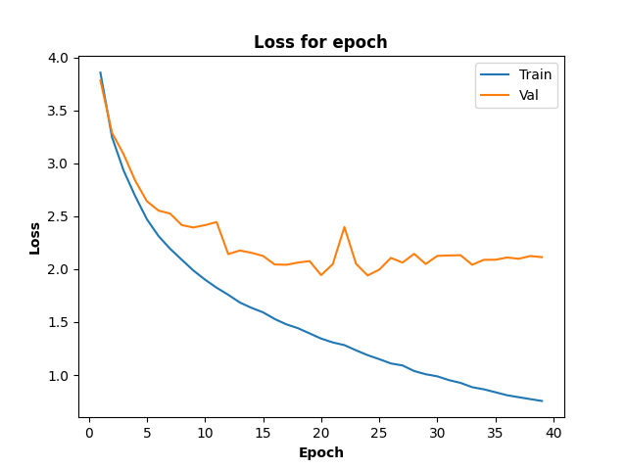
10 | 3 | batch normalization, max liczba neuronów w warstwie - 64, dropout p=0.2 po każdej warstwie poolingu czyli 3 razy | AdamW lr = 1e-3 wd= 1e-2 | 1.0248 / 2.0197 | 68,8 % / 50,22% | 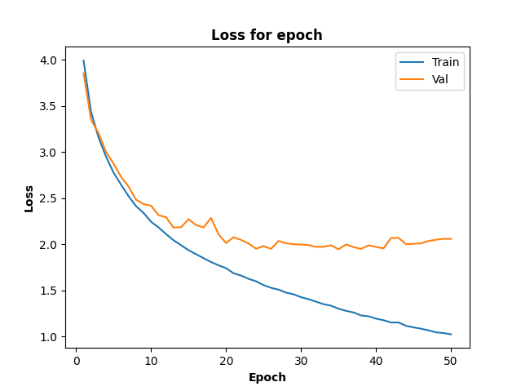
10 | 3 | batch normalization, max liczba neuronów w warstwie - 64, dropout p=0.25 po każdej warstwie poolingu czyli 3 razy | AdamW lr = 1e-3 wd= 1e-2 | 1.1761 / 1.9740 | 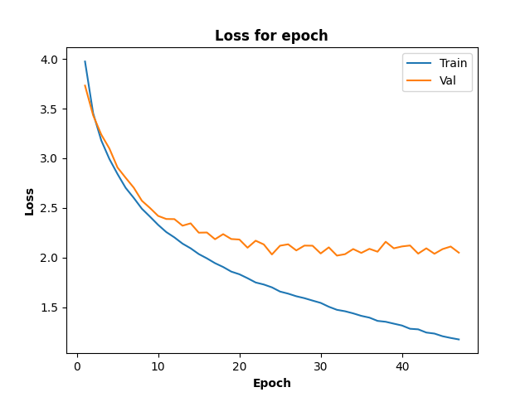 64,86% / 50,00 %
10 | 3 | batch normalization, max liczba neuronów w warstwie - 64, dropout p=0.5 po 1. i 2. warstwie fc | AdamW lr = 1e-3 wd= 1e-2 | 1.5229 / 1.8564 | 57,12% / 50,54% | 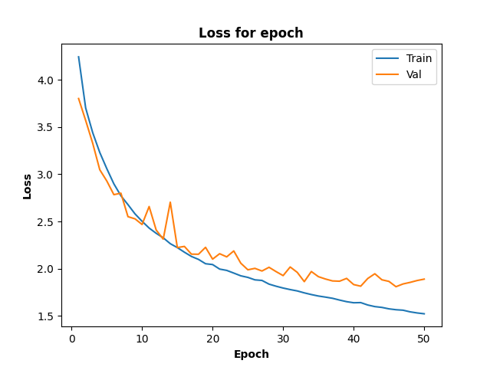
10 | 3 | batch normalization, max liczba neuronów w warstwie - 64, dropout p=0.4 po 1. i 2. warstwie fc | AdamW lr = 1e-3 wd= 1e-2 | 1.3940 / 1.7332 | 60,26 % / 53,56 % | 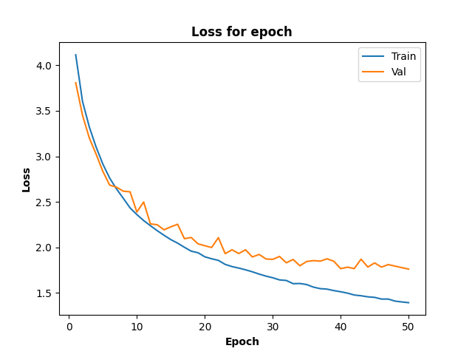
10 | 3 | batch normalization, max liczba neuronów w warstwie - 64, dropout p=0.4 po 1. i 2. warstwie fc i dropout p=0.2 po każdym poolingu | AdamW lr = 1e-3 wd= 1e-2 | 1.7393 / 1.7714 | 51,44 % / 51,67 % | 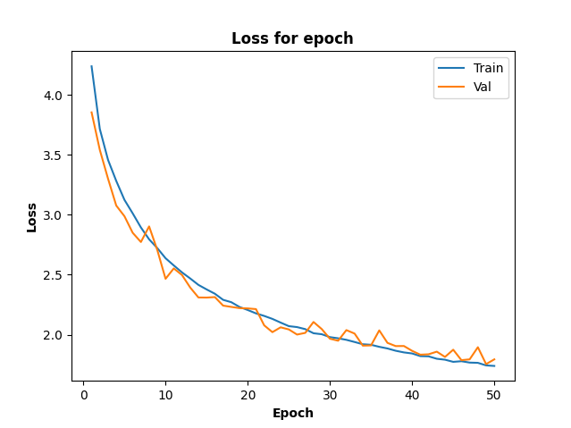
10 | 3 | batch normalization, max liczba neuronów w warstwie - 512, powolny wzrost od 16, potem kolejna warstwa razy 2 dropout p=0.4 po 1. i 2. warstwie fc i dropout p=0.2 po każdym poolingu | AdamW lr = 1e-3 wd= 1e-2 | 0.6413 / 1.6610 | 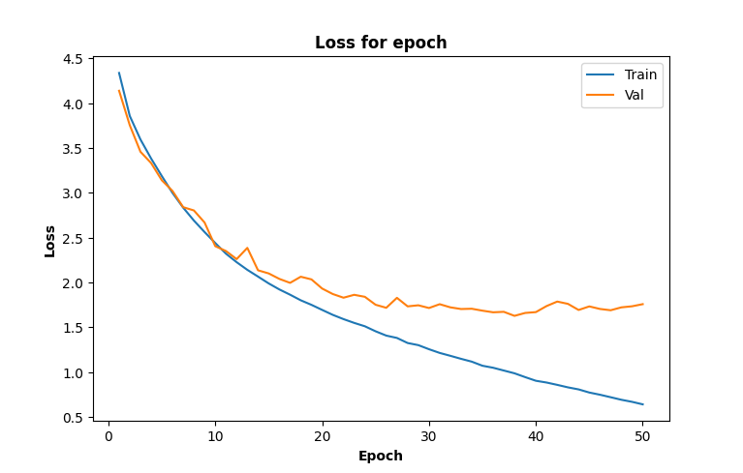 79,70 % / 60,82 %
10 | 3 | Zmieniono kolejność poolingu w porównaniu do poprzedniego modelu v10. Teraz pooling jest po 3, 6 i 9 warstwie conv. | AdamW lr = 1e-3 wd= 1e-2 | 0.4697 / 1.6095 | 85,08% / 63,32 % | 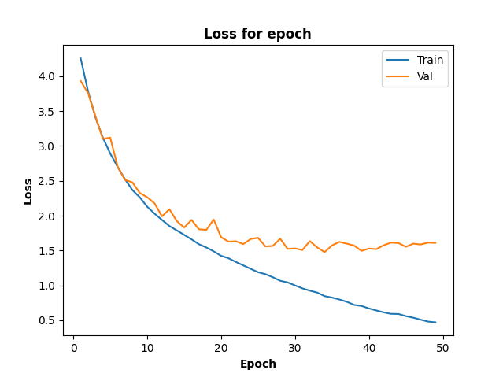
10 | 3 | batch normalization, liczba neuronów rośnie do 256. pooling tylko 2 razy po 4 i 8 warswie. Brak dropouty | AdamW lr = 1e-3 wd= 1e-2 | 0.5946 / 2.2578 | 81,39 % / 51,53 % | 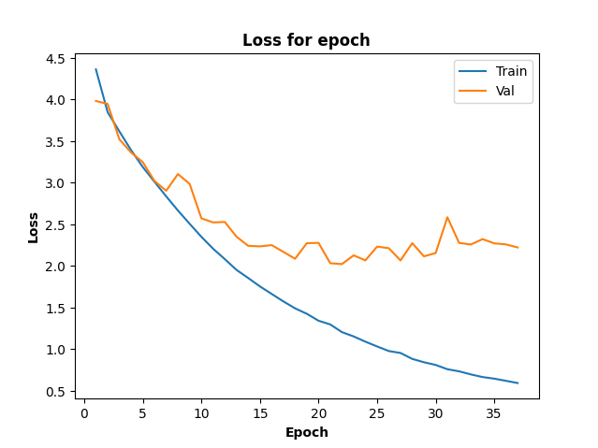
10 | 3 | zmieniona ilość neuronów w kolejnych warstwach względem przedostatniego modelu. Dropout po każdym poolinfu i po każdej łączonej warstwie. W łączonej warstwie p = 0,5 | AdamW lr = 1e-3 wd= 1e-2 | 0.5691 / 1.5424 | 81,93 % / 62,63 % | 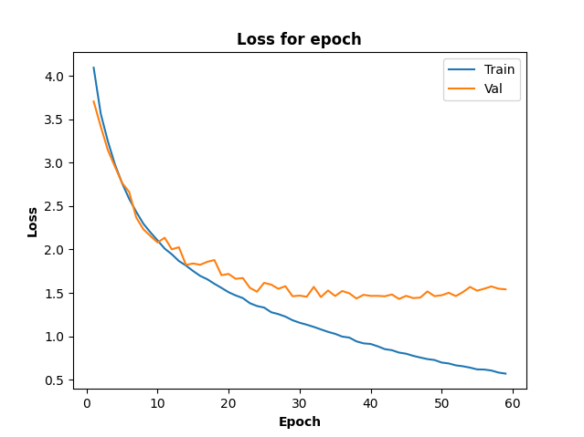
10 | 3 | zwiększona max liczba neuronów względem v13 do 1024 | AdamW lr = 1e-3 wd= 1e-2 | 0.3915 / 1.4825 | 87,18 % / 66,30 % | 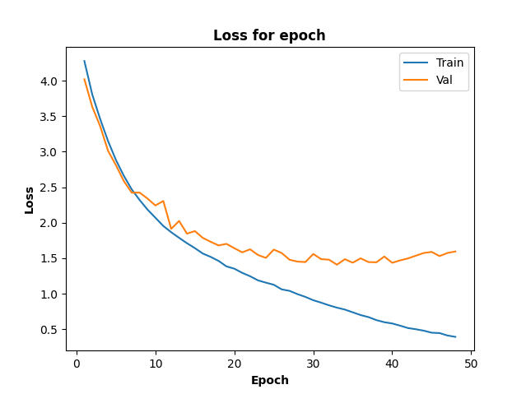
10 | 3 | to samo co v14 | AdamW lr = 1e-3 wd= 1.5e-2 | 0.4024 / 1.5607 | 87,06 % / 64,16 | 
10 | 3 | to samo co v14 | AdamW lr=1e-3 wd = 0.01 | 0.4362 / 1.5251 | 85,82 % / 64,5 % | 
5 | 3 | batch normalization, max liczba neuronów 512, padding=1 | default AdamW lr = 1e-3 | 0.2192 / 2.1221 | 92.93% / 57.95% | 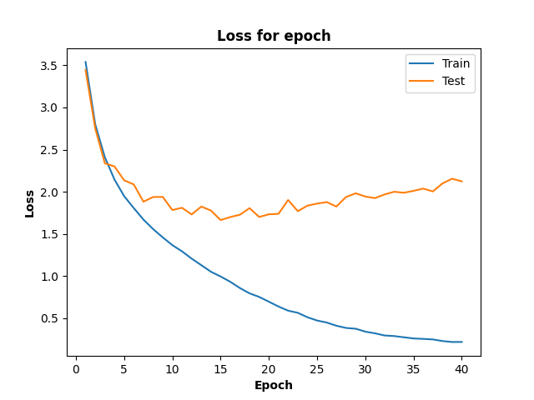
5 | 3 | batch normalization, liczba neuronów w konwolucji rosnie od 64 do 256 (razy 2 co warstwe) a poźniej znów maleje do 64, 2 warstwy pooling, dropout 0.4 w warstwach fc | default AdamW lr = 1e-3 | 1.8229 / 1.7264 | 49.14% / 52.41% | 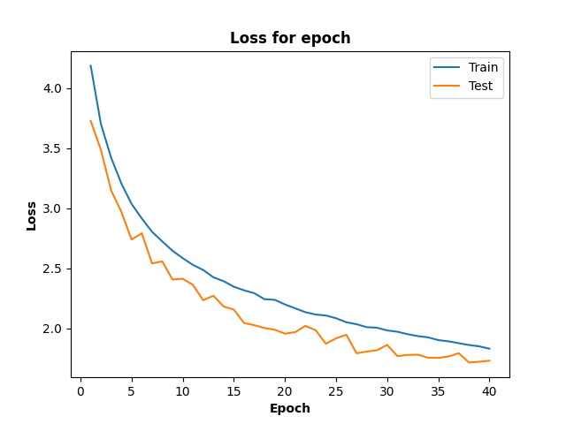
5 | 3 | batch normalization, maksymalna liczba neuronów w konwolucji i fc 512, pooling dwa razy, dropout 0.4 po pierwszej warstwie fc | default AdamW lr = 1e-3 | 0.6400 / 1.4323 | 80.15% / 62.97% | 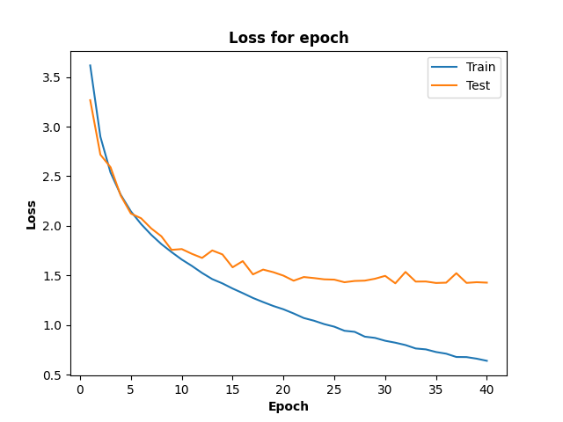

10 | 3 | To samo co najlepszy | Adam lr = 1e-3, bez regularyzacji wag | 0.3796 / 1.6073 | 87,78 % / 63,91 % | 
10 | 3 | To samo co najlepszy | Adam lr = 1e-3, wd = 1e-4 | 0.6888 / 1.5652 | 79,27 % / 61,62 % | 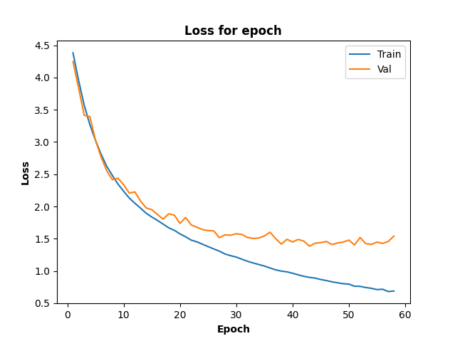
10 | 3 | To samo co najlepszy | Adam lr = 1e-3 wd = 1e-5 | 0.5801 / 1.4788 | 81.53 % / 63,57 % | 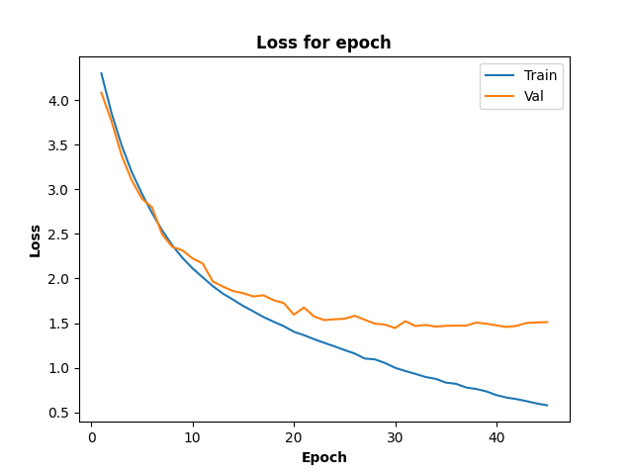
10 | 3 | To samo co najlepszy | SGD lr = 1e-1 wd=0 momentum = 0,9 | 0,5767 / 1,5716 | 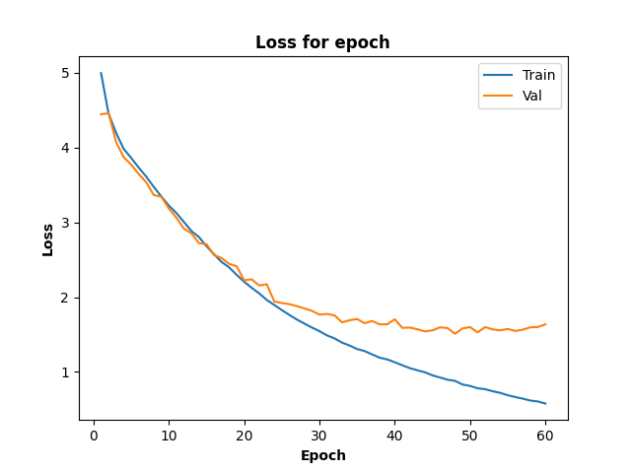 81,81 % / 61,8 %
10 | 3 | To samo co najlepszy | SGD lr = 1.5e-1 wd=0 momentum = 0,9 | 0.6176 / 1.4857 | 80,68 % / 63,33 % | 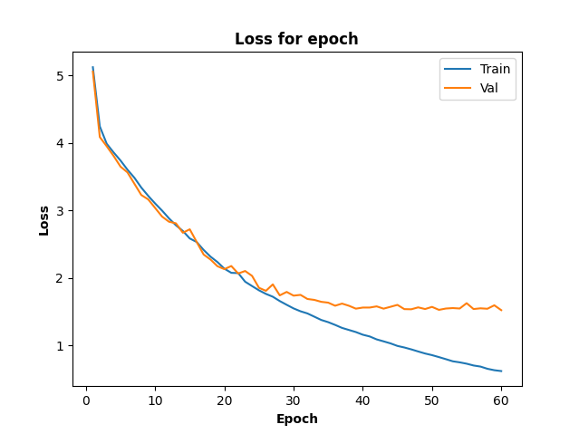
10 | 3 | To samo co najlepszy | SGD lr = 1.5e1 wd = 1e-4 momentum = 0,9 | 0,6691 / 1,5279 | 79,55 % / 61,97 % | 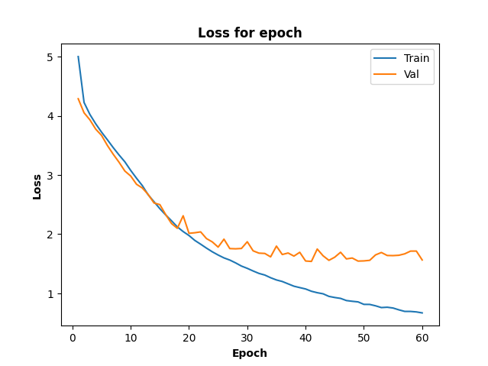
10 | 3 | To samo co najlepszy, batch size zmieniony na 128 | RMSProp lr=1e-3 wd = 0, momentum = 9,9 | 0,8330 / 1,7079 | 75,37 % / 61,38 % | 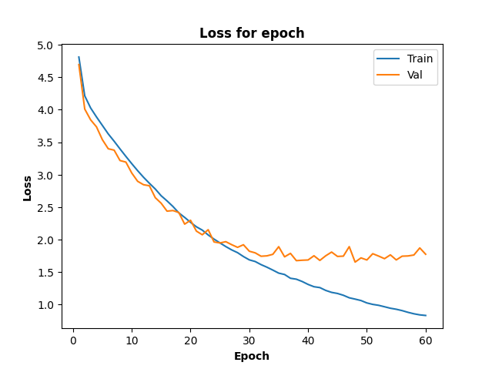
10 | 3 | To samo co najlepszy, batch size zmieniony na 128 | RMSProp lr=1e-4 wd = 0, momentum = 9,9 | 0,5166 / 1,6039 | 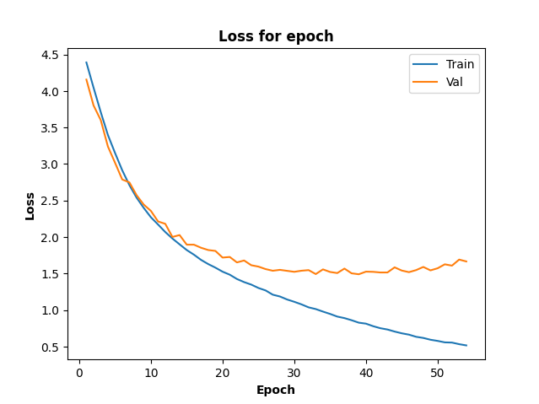 83,38 % / 63,63 %
10 | 3 | To samo co najlepszy, batch size zmieniony na 128 | RMSProp lr=1e-4 wd = 1e-4, momentum = 9,9 | 0,9392 / 1,4480 | 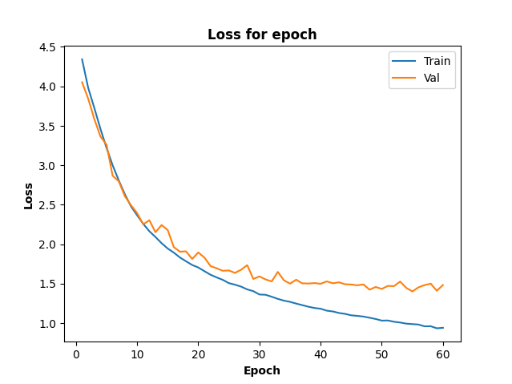 72,30 % / 61,57 %

Resnet18
Zmiany w Resnecie18 | Ilość warstw liniowych klasyfikatora | Optimizer i parametry | Strata (train/test) | Dokładność (train/test) | Wykres straty od epoki na dysku
usunięcie warstw fc i dodanie nn.Linear(num_ftrs, 512), nn.ReLU(), nn.Linear(512, 256), nn.ReLU(), nn.Linear(256, 100), | 3 | default AdamW lr = 1e-3 | 2.3611 / 1.6731 | 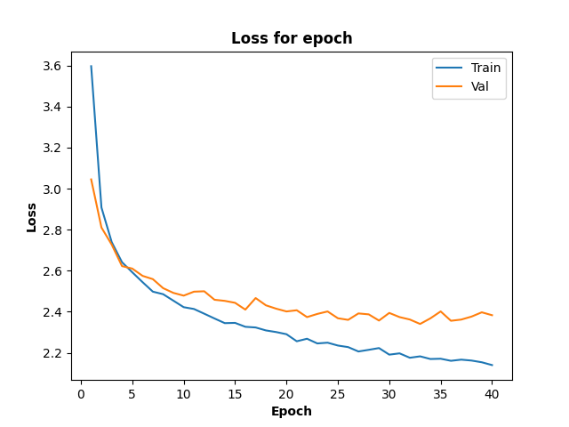 44.10%/53.91%
usunięcie warstw fc i dodanie nn.Linear(num_ftrs, 100) | 1 | default AdamW lr = 1e-3 i scheduler step_size = 7, gamma = 0,1 | 2,3702 / 1,8042 | 40,80 % / 52,39 % | 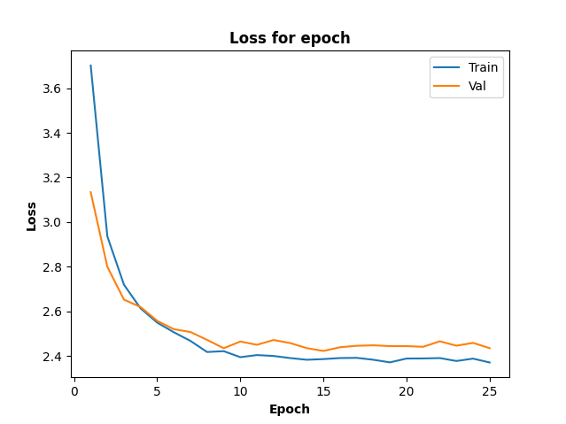
To samo co resnet18_v1 ale dodatkowo wytrenowano na całym modelu bez zamrożenia wag | 1 | default AdamW lr = 1e-3 i scheduler step_size = co każda 7 epoka, gamma = 0,1 | 0,8305 / 0,7554 | 77,00 % / 78,20 % | 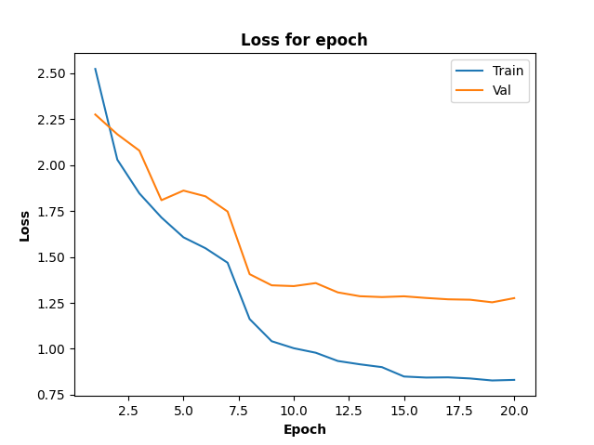
To samo co resnet18_v1 ale dodatkowo wytrenowano na całym modelu bez zamrożenia wag | 1 | default AdamW lr = 1e-3 i scheduler milestone = [7], gamma = 0,1 | 0,6650 / 0,7852 | 81,76 % / 78,22 % | 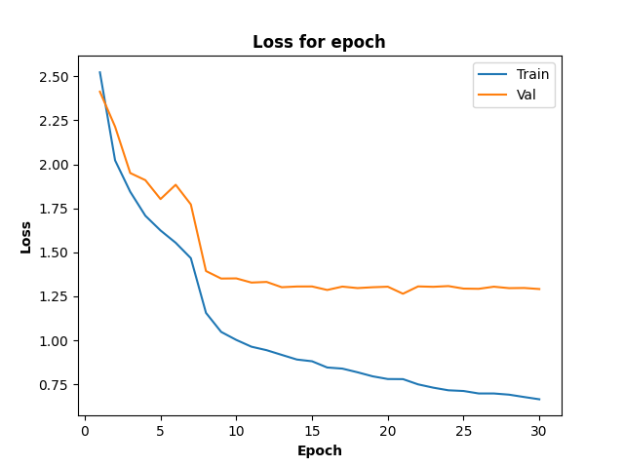
ten sam model co resnet18_v2.1 ale dodatkowo wytrenowano na całym modelu bez zamrożenia wag | 3 | default AdamW lr = 1e-3 i scheduler milestone = [7, 20], gamma = 0,1 | 0,8567 / 0,8890 | 75,88 % / 75,89 % | 